10.1
voltar à página inicial |  |  |  | 10 - FICHEIROS PDF
 | S | N | NA
 | x |  |  | 10.1 Nos ficheiros PDF é possível, no mínimo, extrair o conteúdo textual para formato TXT
 |  |  |  | Os ficheiros PDF devem ter o seu texto inteiramente extraível para que se possa passar o respetivo conteúdo para um processador de texto sem perda de informação.

 | Listagem de evidências
 |  |  |  |  | Notas:
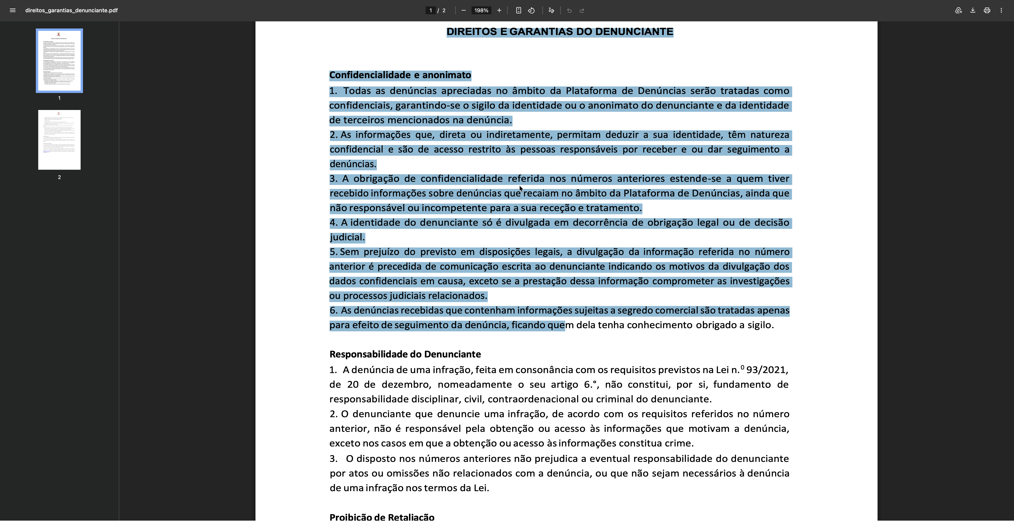
 |  |  |  |  | https://www.cm-braganca.pt/cmbraganca2020/uploads/writer_file/document/10142/direitos_garantias_denunciante.pdf

